1.1
voltar à página inicial
 | S | N | NA | 1 - FORMULÁRIOS
 | x |  |  | 1.1 A sequência de tabulação entre campos segue a sequência de preenchimento
 |  |  |  | A ordem de tabulação por entre os campos deve corresponder à sequência normal de preenchimento do formulário.

 | Listagem de evidências
 | Os campos de preenchimento estão ordenados e a sequência de tabulação segue essa ordem.
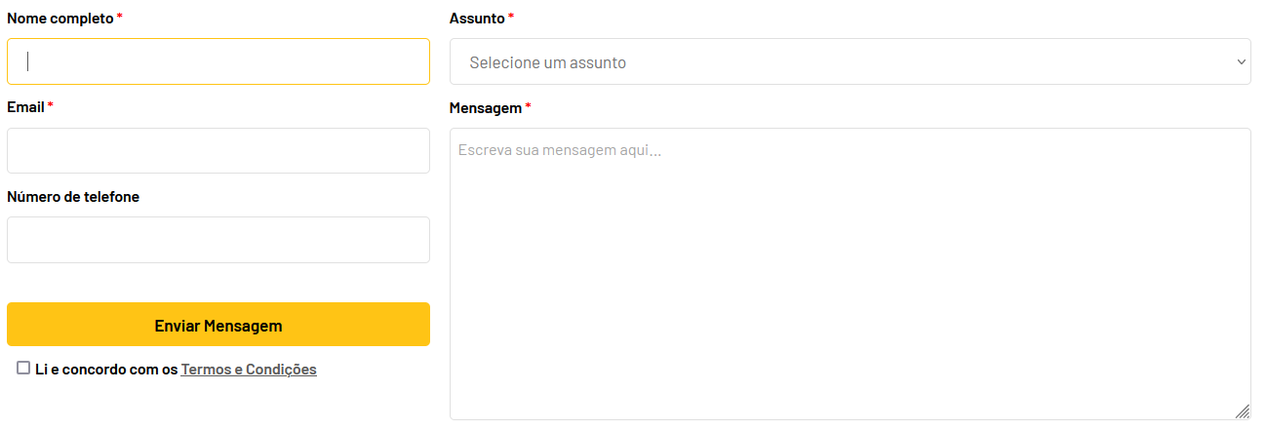

 | Print retirada em https://www.sourecomercial.pt/como-comprar/

3.2
voltar à página inicial
 | S | N | NA | 3 - RESPOSTA
 | x |  |  | 3.2 Deve ser confirmado o sucesso da transação/envio de informação
 |  |  |  | O sucesso de uma transação deve ser claramente comunicado ao utilizador através de uma mensagem de confirmação.

 | Listagem de evidências
 | Ao fim de uma transação ou preenchimento de um formulário, é comunicado ao utilizador o sucesso ou erro do mesmo.
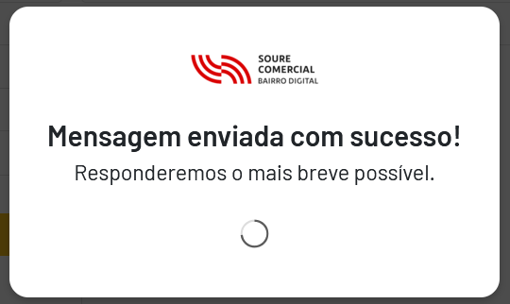

 | Print retirada de https://www.sourecomercial.pt/como-comprar/

4.2
voltar à página inicial
 | S | N | NA | 4 - ERROS
 | x |  |  | 4.2 As ações destrutivas nunca devem ser permanentes; deve ser sempre possível desfazer a operação
 |  |  |  | O utilizador deve poder recuperar de qualquer ação que tenha tomado durante a sessão.

 | Listagem de evidências
 | É possível reverter ações destrutivas se o utilizador assim desejar.
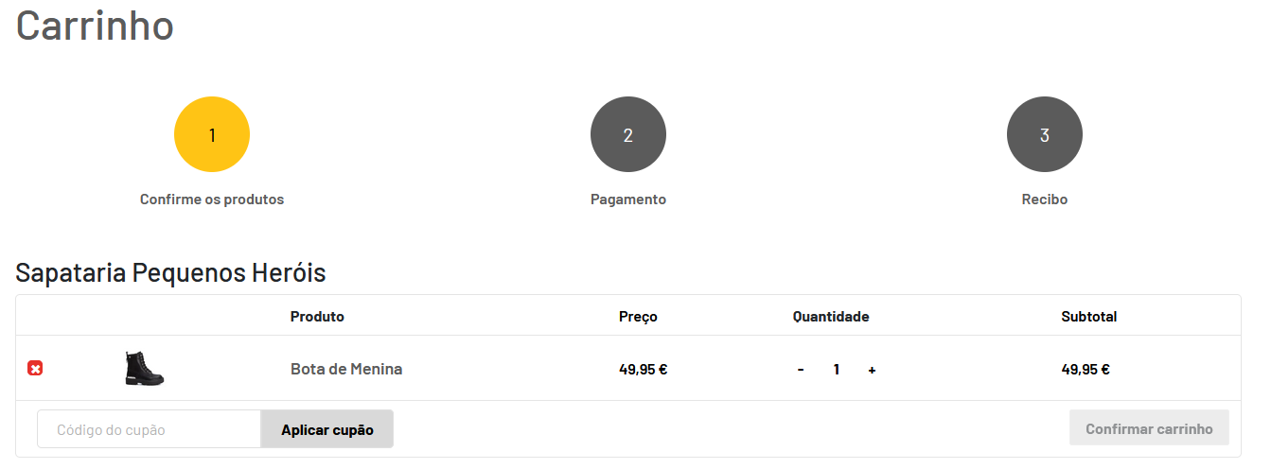

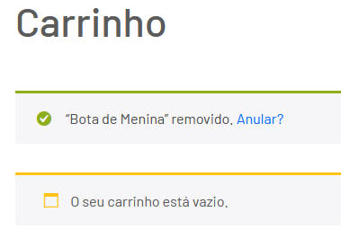

 | https://dev.marketplace.tomiworld.com/carrinho/

4.3
voltar à página inicial
 | S | N | NA | 4 - ERROS
 | x |  |  | 4.3 As mensagens de erro são claramente identificadas junto aos campos de origem
 |  |  |  | As mensagens de erro devem ser apresentadas claramente associadas aos campos a que dizem respeito. Isto não invalida a necessidade de as apresentar numa lista sumário. Esta última técnica é particularmente útil em páginas longas.

 | Listagem de evidências
 | Quando existem campos erradamente preenchidos, ou não preenchidos, a informação aparece junto do motivo que causou o erro.
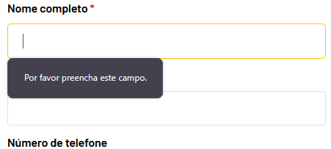

 | Print retirada de https://www.sourecomercial.pt/como-comprar/

